상품제안서
쁘띠 체크 피크닉매트 | 상품코드: F28809

 |  |  |  |  |  |  | 02-412-0044 | www.easy1.co.kr
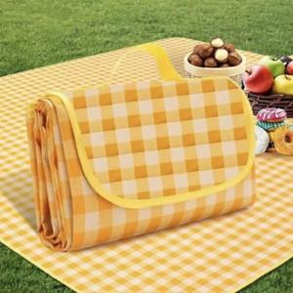

【상세/제작정보】 | 기본수량 미만 인쇄시 비용 추가. 전사인쇄(1도/풀컬러 인쇄 가격동일) 매트 1m*1.5m 사이즈 외 가격 별도 문의.

【인쇄/포장옵션】 | 풀칼라, 패드인쇄 / OPP(비닐)

【공급단가】 | 수량 | 100~ | 300~ | 500~ | 1,000~ | 3,000~
*VAT별도 | 단가 | 4,560원 | 4,480원 | 4,370원 | 4,290원 | 4,180원

【상품 URL】 | https://dev.easy1.co.kr:443/src/goods_detail.php?gdno=28809

